第1次
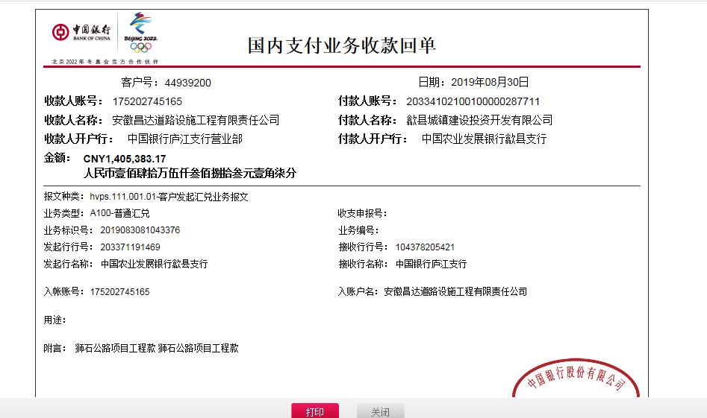
工程款支付证书
工程名称 |  | 歙县狮石公路（狮石至营川）养护大中修工程 |  |  |  |  | 建设单位 |  | 歙县农村公路管理局 |  |  |  | ERP编号 |  | 10751 | 档案编号 |  | CD2018-106
合同金额 |  | 7,391,178.00 |  |  | 中标时间 | 2018-12-14 | 已提供工程资料 |  | 中标书、施工合同、辅助协议、项目经理变更及委托代建合同原件 |  |  |  | 保存地址 |  | 庐江 | 责任单位 |  | 第十大区安徽省
决算金额 |  |  |  |  | 决算时间 |  | 项目部印章 |  | 有，圆章在公司 |  |  |  | 施工人 |  | 李小龙13805597858 | 区域责任人 | 施迎东 | 省办负责人 | 施迎东
序号 | 经营填写 |  |  |  |  | 工程填写 | 经营填写 |  |  | 财务填写 | 经营、工程、质安填写 |  | 区域负责人 |  | 申请部门填写财务核对 |  |  | 本次支付 金额 | 剩余款项
 | 到款情况 |  |  |  |  |  | 暂列金 |  |  | 代缴税金 | 其他扣款 |  | 预留款 |  | 成本票
 | 日期 | 工程款金额 | 周转金金额 | 到款银行 | 到款账户 | 完成进度 | 比例 | 金额 | 备注 | 金额 | 金额 | 备注 | 金额 | 备注 | 供货单位 | 合同额 | 成本票额
1 | 2019-03-26 |  | 31437.00 | 徽行太湖路支行 | 1020501021000416507 |  |  |  |  |  |  |  |  |  | 中国人寿财产保险股份有限公司黄山市中心支公司 |  | 31,437.00 | 31,437.00
2 | 2019-03-27 |  | 100000.00 | 徽行太湖路支行 | 1020501021000416507 |  |  |  |  |  |  |  |  |  | 安徽精强新材料有限公司 | 465,000.00 | 379,905.00 | 100,000.00
3 | 2019-04-19 |  | 100000.00 | 徽行太湖路支行 | 1020501021000416507 |  |  |  |  |  |  |  |  |  | 安徽精强新材料有限公司 | 465,000.00 | 379,905.00 | 100,000.00
4 | 2019-08-14 |  | 325040.00 | 徽行太湖路支行 | 1020501021000416507 |  |  |  |  |  |  |  |  |  | 冠县辉达交通设施有限公司 | 325,040.00 |  | 325,040.00
5 | 2019-08-30 | 1405383.17 |  | 中行 | 175202745165 |  | 2.5% | 35,135.00 |  | 21832 | 9,500.00 | 19年5月13日外经证办理500元，建造师占用费1500/月，工期180日历天，共9000元 |  |  | 王文菊 开户行：建行屯溪黄山黎阳支行 账号:6217 0017 1000 4885 189 |  |  | 38,848.29
 |  |  | -31437.00 | 王文菊-建行屯溪黄山黎阳支行 | 6217 0017 1000 4885 189 |  |  |  |  |  |  |  |  |  | 黄山新洲建设集团有限公司歙县分公司 开户行：安徽歙县农村商业银行股份有限公司 账号：20000478834710300000091 | 2,071,863.82 | 350,000.00 | 278,625.88
 |  |  | -200000.00 | 王文菊-建行屯溪黄山黎阳支行 | 6217 0017 1000 4885 189 |  |  |  |  |  |  |  |  |  | 刘日成 开户行：歙县农商行王村支行 账号：6215508413400014528 | 90,000.00 | 90,000.00 | 90000.00
 |  |  |  |  |  |  |  |  |  |  |  |  |  |  | 歙县长陔学良建筑机械服务中心 开户行：安徽歙县农村商业银行股份有限公司 账号：20010011428366600000014 | 600,000.00 | 600,000.00 | 300000.00
 |  |  |  |  |  |  |  |  |  |  |  |  |  |  | 黄山市龙闯商贸有限公司 开户行：黄山屯溪农村商业银行股份有限公司 账号：20000550121710300000147 | 400,005.00 | 400,005.00 | 400,005.00

合计 |  | 1405383.17 | 325040.00 |  |  |  | - | 35,135.00 |  | 21,832.00 | 9,500.00 | - | 0.00 | - | - |  |  | 1,663,956.17 | 0.00
本次结算、支付明细 |  | 应支付金额 |  |  | 1338916.17 |  | 本次支付金额 |  |  |  |  | 小写 | 1,338,916.17
 |  | 已支付金额 |  |  | 0.00 |  |  |  |  |  |  | 大写 | 壹佰叁拾叁万捌仟玖佰壹拾陆元壹角柒分

第二次
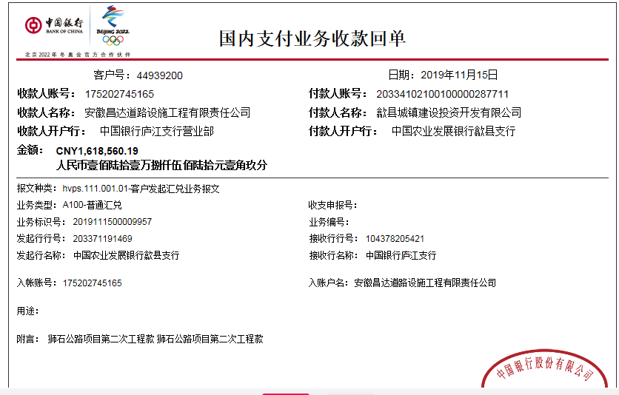
工程款支付证书
工程名称 |  | 歙县狮石公路（狮石至营川）养护大中修工程 |  |  |  |  | 建设单位 |  | 歙县农村公路管理局 |  |  |  | ERP编号 |  | 10751 | 档案编号 |  | CD2018-106
合同金额 |  | 7,391,178.00 |  |  | 中标时间 | 2018-12-14 | 已提供工程资料 |  | 中标书、施工合同、辅助协议、项目经理变更及委托代建合同原件 |  |  |  | 保存地址 |  | 庐江 | 责任单位 |  | 第十大区安徽省
决算金额 |  |  |  |  | 决算时间 |  | 项目部印章 |  | 有，圆章在公司 |  |  |  | 施工人 |  | 李小龙13805597858 | 区域责任人 | 施迎东 | 省办负责人 | 施迎东
序号 | 经营填写 |  |  |  |  | 工程填写 | 经营填写 |  |  | 财务填写 | 经营、工程、质安填写 |  | 区域负责人 |  | 申请部门填写财务核对 |  |  | 本次支付 金额 | 剩余款项
 | 到款情况 |  |  |  |  |  | 暂列金 |  |  | 代缴税金 | 其他扣款 |  | 预留款 |  | 成本票
 | 日期 | 工程款金额 | 周转金金额 | 到款银行 | 到款账户 | 完成进度 | 比例 | 金额 | 备注 | 金额 | 金额 | 备注 | 金额 | 备注 | 供货单位 | 合同额 | 成本票额
1 | 2019-03-26 |  | 31437.00 | 徽行太湖路支行 | 1020501021000416507 |  |  |  |  |  |  |  |  |  | 中国人寿财产保险股份有限公司黄山市中心支公司 |  | 31,437.00 | 31,437.00
2 | 2019-03-27 |  | 100000.00 | 徽行太湖路支行 | 1020501021000416507 |  |  |  |  |  |  |  |  |  | 安徽精强新材料有限公司 | 465,000.00 | 379,905.00 | 100,000.00
3 | 2019-04-19 |  | 100000.00 | 徽行太湖路支行 | 1020501021000416507 |  |  |  |  |  |  |  |  |  | 安徽精强新材料有限公司 | 465,000.00 | 379,905.00 | 100,000.00
4 | 2019-08-14 |  | 325040.00 | 徽行太湖路支行 | 1020501021000416507 |  |  |  |  |  |  |  |  |  | 冠县辉达交通设施有限公司 | 325,040.00 |  | 325,040.00
5 | 2019-08-30 | 1405383.17 |  | 中行 | 175202745165 |  | 2.5% | 35,135.00 |  | 21832 | 9,500.00 | 19年5月13日外经证办理500元，建造师占用费1500/月，工期180日历天，共9000元 |  |  | 黄山新洲建设集团有限公司歙县分公司 开户行：安徽歙县农村商业银行股份有限公司 账号：20000478834710300000091 | 2,071,863.82 | 350,000.00 | 278,625.88
 |  |  | -31437.00 | 王文菊-建行屯溪黄山黎阳支行 | 6217 0017 1000 4885 189 |  |  |  |  |  |  |  |  |  | 刘日成 开户行：歙县农商行王村支行 账号：6215508413400014528 | 90,000.00 | 90,000.00 | 90000.00
 |  |  | -200000.00 | 王文菊-建行屯溪黄山黎阳支行 | 6217 0017 1000 4885 189 |  |  |  |  |  |  |  |  |  | 歙县长陔学良建筑机械服务中心 开户行：安徽歙县农村商业银行股份有限公司 账号：20010011428366600000014 | 600,000.00 | 600,000.00 | 300000.00
 |  |  |  |  |  |  |  |  |  |  |  |  |  |  | 黄山市龙闯商贸有限公司 开户行：黄山屯溪农村商业银行股份有限公司 账号：20000550121710300000147 | 400,005.00 | 400,005.00 | 400,005.00
 |  |  |  |  |  |  |  |  |  |  |  |  |  |  | 黄山新洲建设集团有限公司歙县分公司 开户行：安徽歙县农村商业银行股份有限公司 账号：20000478834710300000091 | 2,071,863.82 | 350,000.00 | 38,848.29
6 | 2019-11-15 | 1618560.19 |  | 中行 | 175202745165 |  | 2.5% | 40,465.00 |  | 25,143.00 | 500.00 | 2019.9.5外经证 | 20,786.36 |  | 黄山新洲建设集团有限公司歙县分公司-劳务 开户行：安徽歙县农村商业银行股份有限公司 账号：20000478834710300000091 | 2,071,863.82 | 437,125.83 | 437,125.83
 |  |  | -325040.00 | 钱彬-农行丁桥支行 | 6228 4303 2964 1741 370 |  |  |  |  |  |  |  |  |  | 歙县小川俊位建材销售经营部-碎石款 开户行：安徽歙县嘉银村镇银行 账号：3080 2010 0100 0055 334 | 769,500.00 | 769,500.00 | 769,500.00

合计 |  | 3023943.36 | 0.00 |  |  |  | - | 75,600.00 |  | 46,975.00 | 10,000.00 | - | 20,786.36 | - | - |  |  | 2,870,582.00 | 0.00
本次结算、支付明细 |  | 应支付金额 |  |  | 1531665.83 |  | 本次支付金额 |  |  |  |  | 小写 | 1,531,665.83
 |  | 已支付金额 |  |  | 0.00 |  |  |  |  |  |  | 大写 | 壹佰伍拾叁万壹仟陆佰陆拾伍元捌角叁分

第三次
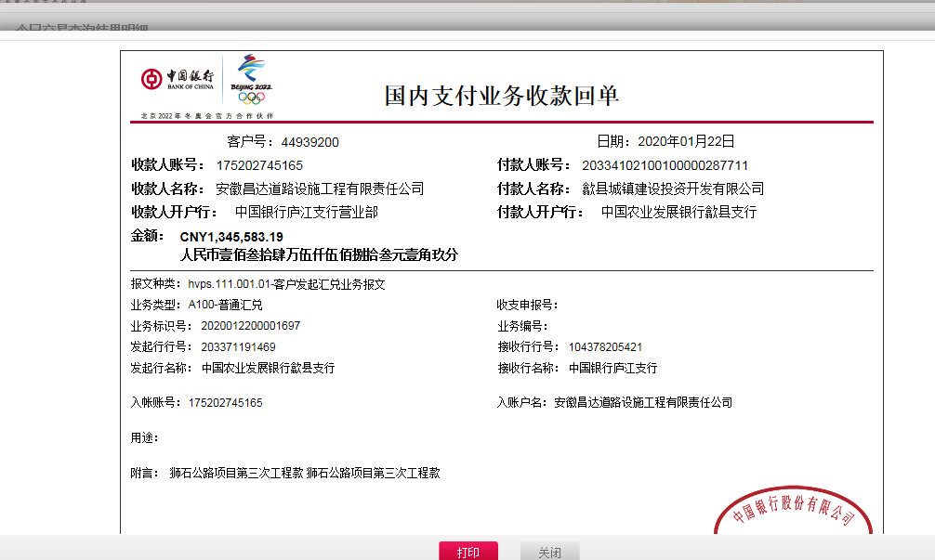
工程款支付证书
工程名称 |  | 歙县狮石公路（狮石至营川）养护大中修工程 |  |  |  |  | 建设单位 |  | 歙县农村公路管理局 |  |  |  | ERP编号 |  | 10751 | 档案编号 |  | CD2018-106
合同金额 |  | 7,391,178.00 |  |  | 中标时间 | 2018-12-14 | 已提供工程资料 |  | 中标书、施工合同、辅助协议、项目经理变更及委托代建合同原件 |  |  |  | 保存地址 |  | 庐江 | 责任单位 |  | 第十大区安徽省
决算金额 |  |  |  |  | 决算时间 |  | 项目部印章 |  | 有，圆章在公司 |  |  |  | 施工人 |  | 张远林18355991025 | 区域责任人 | 施迎东 | 省办负责人 | 施迎东
序号 | 经营填写 |  |  |  |  | 工程填写 | 经营填写 |  |  | 财务填写 | 经营、工程、质安填写 |  | 区域负责人 |  | 申请部门填写财务核对 |  |  | 本次支付 金额 | 剩余款项
 | 到款情况 |  |  |  |  |  | 暂列金 |  |  | 代缴税金 | 其他扣款 |  | 预留款 |  | 成本票
 | 日期 | 工程款金额 | 周转金金额 | 到款银行 | 到款账户 | 完成进度 | 比例 | 金额 | 备注 | 金额 | 金额 | 备注 | 金额 | 备注 | 供货单位 | 合同额 | 成本票额
1 | 2019-03-26 |  | 31437.00 | 徽行太湖路支行 | 1020501021000416507 |  |  |  |  |  |  |  |  |  | 中国人寿财产保险股份有限公司黄山市中心支公司 |  | 31,437.00 | 31,437.00
2 | 2019-03-27 |  | 100000.00 | 徽行太湖路支行 | 1020501021000416507 |  |  |  |  |  |  |  |  |  | 安徽精强新材料有限公司 | 465,000.00 | 379,905.00 | 100,000.00
3 | 2019-04-19 |  | 100000.00 | 徽行太湖路支行 | 1020501021000416507 |  |  |  |  |  |  |  |  |  | 安徽精强新材料有限公司 | 465,000.00 | 379,905.00 | 100,000.00
4 | 2019-08-14 |  | 325040.00 | 徽行太湖路支行 | 1020501021000416507 |  |  |  |  |  |  |  |  |  | 冠县辉达交通设施有限公司 | 325,040.00 |  | 325,040.00
5 | 2019-08-30 | 1405383.17 |  | 中行 | 175202745165 |  | 2.5% | 35,135.00 |  | 21832 | 9,500.00 | 19年5月13日外经证办理500元，建造师占用费1500/月，工期180日历天，共9000元 |  |  | 黄山新洲建设集团有限公司歙县分公司-劳务 开户行：安徽歙县农村商业银行股份有限公司 账号：20000478834710300000091 | 2,071,863.82 | 350,000.00 | 278,625.88
 |  |  | -31437.00 | 王文菊-建行屯溪黄山黎阳支行 | 6217 0017 1000 4885 189 |  |  |  |  |  |  |  |  |  | 刘日成 开户行：歙县农商行王村支行 账号：6215508413400014528 | 90,000.00 | 90,000.00 | 90000.00
 |  |  | -200000.00 | 王文菊-建行屯溪黄山黎阳支行 | 6217 0017 1000 4885 189 |  |  |  |  |  |  |  |  |  | 歙县长陔学良建筑机械服务中心-石子 开户行：安徽歙县农村商业银行股份有限公司 账号：20010011428366600000014 | 600,000.00 | 600,000.00 | 300000.00
 |  |  |  |  |  |  |  |  |  |  |  |  |  |  | 黄山市龙闯商贸有限公司-水泥 开户行：黄山屯溪农村商业银行股份有限公司 账号：20000550121710300000147 | 400,005.00 | 400,005.00 | 400,005.00
 |  |  |  |  |  |  |  |  |  |  |  |  |  |  | 黄山新洲建设集团有限公司歙县分公司-劳务 开户行：安徽歙县农村商业银行股份有限公司 账号：20000478834710300000091 | 2,071,863.82 | 350,000.00 | 38,848.29
6 | 2019-11-15 | 1618560.19 |  | 中行 | 175202745165 |  | 2.5% | 40,465.00 |  | 25,143.00 | 500.00 | 2019.9.5外经证 | 20,786.36 | 暂扣 | 黄山新洲建设集团有限公司歙县分公司-劳务 开户行：安徽歙县农村商业银行股份有限公司 账号：20000478834710300000091 | 2,071,863.82 | 437,125.83 | 437,125.83
 |  |  | -325040.00 | 钱彬-农行丁桥支行 | 6228 4303 2964 1741 370 |  |  |  |  |  |  |  |  |  | 歙县小川俊位建材销售经营部-碎石款 开户行：安徽歙县嘉银村镇银行 账号：3080 2010 0100 0055 334 | 769,500.00 | 769,500.00 | 769,500.00
7 | 2020-01-22 | 1345583.19 |  | 中行 | 175202745165 |  | 2.5% | 33,640.00 |  | 21,530.00 | 550.00 |  | -20,786.36 | 退上次暂扣 | 黄山新洲建设集团有限公司歙县分公司-劳务 开户行：安徽歙县农村商业银行股份有限公司 账号：20000478834710300000091 | 2,071,863.82 | 336,395.00 | 336,395.00
 |  |  |  |  |  |  |  |  |  | 1.6%企税 | -550.00 | 转账费已转黄会计 |  |  | 安徽精强新材料有限公司-水泥 开户行：黄山徽州农村商业银行营业部 账号：2000 0298 2732 1030 0000 034 | 465,000.00 | 379,905.00 | 179,905.00
 |  |  |  |  |  |  |  |  |  |  |  |  |  |  | 歙县长陔学良建筑机械服务中心-石子 开户行：安徽歙县农村商业银行股份有限公司 账号：20010011428366600000014 | 600,000.00 | 600,000.00 | 281,880.00
 |  |  |  |  |  |  |  |  |  |  |  |  |  |  | 黄山益诚建筑工程有限公司-机械租赁 开户行：安徽歙县农村商业银行王村支行 账号：2001 0009 9590 6660 0000 011 | 42,000.00 | 42,000.00 | 42,000.00
 |  |  |  |  |  |  |  |  |  |  |  |  |  |  | 黄山市龙闯商贸有限公司-水泥 开户行：黄山屯溪农村商业银行股份有限公司 账号：20000550121710300000147 | 328,000.00 | 328,000.00 | 328,000.00
 |  |  |  |  |  |  |  |  |  |  |  |  |  |  | 江小兰-水泥（歙县八村香香建材店法人户） 开户行：安徽歙县农村商业银行王村支行 账号：1004 0235 4896 1000 0000 024 | 50,000.00 | 50,000.00 | 50,000.00
合计 |  | 4369526.55 | 0.00 |  |  |  | - | 109,240.00 |  | 68,505.00 | 10,000.00 | - | 0.00 | - | - |  |  | 4,088,762.00 | 93019.55
本次结算、支付明细 |  | 应支付金额 |  |  | 1218180.00 |  | 本次支付金额 |  |  |  |  | 小写 | 1,218,180.00
 |  | 已支付金额 |  |  | 0.00 |  |  |  |  |  |  | 大写 | 壹佰贰拾壹万捌仟壹佰捌拾元整

第四次
工程款支付证书
工程名称 |  | 歙县狮石公路（狮石至营川）养护大中修工程 |  |  |  |  | 建设单位 |  | 歙县农村公路管理局 |  |  |  | ERP编号 |  | 10751 | 档案编号 |  | CD2018-106
合同金额 |  | 7,391,178.00 |  |  | 中标时间 | 2018-12-14 | 已提供工程资料 |  | 中标书、施工合同、辅助协议、项目经理变更及委托代建合同原件、交工证书、终结结算承诺书、审计 |  |  |  | 保存地址 |  | 合肥 | 责任单位 |  | 第十大区安徽省
决算金额 |  | 6,229,016.60 |  |  | 决算时间 |  | 项目部印章 |  | 有，已销毁 |  |  |  | 施工人 |  | 张远林18355991025 | 区域责任人 | 施迎东 | 省办负责人 | 施迎东
序号 | 经营填写 |  |  |  |  | 工程填写 | 经营填写 |  |  | 财务填写 | 经营、工程、质安填写 |  | 区域负责人 |  | 申请部门填写财务核对 |  |  | 本次支付 金额 | 剩余款项
 | 到款情况 |  |  |  |  |  | 暂列金 |  |  | 代缴税金 | 其他扣款 |  | 预留款 |  | 成本票
 | 日期 | 工程款金额 | 周转金金额 | 到款银行 | 到款账户 | 完成进度 | 比例 | 金额 | 备注 | 金额 | 金额 | 备注 | 金额 | 备注 | 供货单位 | 合同额 | 成本票额
1 | 2019-03-26 |  | 31437.00 | 徽行太湖路支行 | 1020501021000416507 |  |  |  |  |  |  |  |  |  | 中国人寿财产保险股份有限公司黄山市中心支公司 |  | 31,437.00 | 31,437.00
2 | 2019-03-27 |  | 100000.00 | 徽行太湖路支行 | 1020501021000416507 |  |  |  |  |  |  |  |  |  | 安徽精强新材料有限公司 | 465,000.00 | 379,905.00 | 100,000.00
3 | 2019-04-19 |  | 100000.00 | 徽行太湖路支行 | 1020501021000416507 |  |  |  |  |  |  |  |  |  | 安徽精强新材料有限公司 | 465,000.00 | 379,905.00 | 100,000.00
4 | 2019-08-14 |  | 325040.00 | 徽行太湖路支行 | 1020501021000416507 |  |  |  |  |  |  |  |  |  | 冠县辉达交通设施有限公司 | 325,040.00 |  | 325,040.00
5 | 2019-08-30 | 1405383.17 |  | 中行 | 175202745165 |  | 2.5% | 35,135.00 |  | 21832 | 9,500.00 | 19年5月13日外经证办理500元，建造师占用费1500/月，工期180日历天，共9000元 |  |  | 黄山新洲建设集团有限公司歙县分公司-劳务 开户行：安徽歙县农村商业银行股份有限公司 账号：20000478834710300000091 | 2,071,863.82 | 350,000.00 | 278,625.88
 |  |  | -31437.00 | 王文菊-建行屯溪黄山黎阳支行 | 6217 0017 1000 4885 189 |  |  |  |  |  |  |  |  |  | 刘日成 开户行：歙县农商行王村支行 账号：6215508413400014528 | 90,000.00 | 90,000.00 | 90000.00
 |  |  | -200000.00 | 王文菊-建行屯溪黄山黎阳支行 | 6217 0017 1000 4885 189 |  |  |  |  |  |  |  |  |  | 歙县长陔学良建筑机械服务中心-石子 开户行：安徽歙县农村商业银行股份有限公司 账号：20010011428366600000014 | 600,000.00 | 600,000.00 | 300000.00
 |  |  |  |  |  |  |  |  |  |  |  |  |  |  | 黄山市龙闯商贸有限公司-水泥 开户行：黄山屯溪农村商业银行股份有限公司 账号：20000550121710300000147 | 400,005.00 | 400,005.00 | 400,005.00
 |  |  |  |  |  |  |  |  |  |  |  |  |  |  | 黄山新洲建设集团有限公司歙县分公司-劳务 开户行：安徽歙县农村商业银行股份有限公司 账号：20000478834710300000091 | 2,071,863.82 | 350,000.00 | 38,848.29
6 | 2019-11-15 | 1618560.19 |  | 中行 | 175202745165 |  | 2.5% | 40,465.00 |  | 25,143.00 | 500.00 | 2019.9.5外经证 | 20,786.36 | 暂扣 | 黄山新洲建设集团有限公司歙县分公司-劳务 开户行：安徽歙县农村商业银行股份有限公司 账号：20000478834710300000091 | 2,071,863.82 | 437,125.83 | 437,125.83
 |  |  | -325040.00 | 钱彬-农行丁桥支行 | 6228 4303 2964 1741 370 |  |  |  |  |  |  |  |  |  | 歙县小川俊位建材销售经营部-碎石款 开户行：安徽歙县嘉银村镇银行 账号：3080 2010 0100 0055 334 | 769,500.00 | 769,500.00 | 769,500.00
7 | 2020-01-22 | 1345583.19 |  | 中行 | 175202745165 |  | 2.5% | 33,640.00 |  | 21,530.00 | 550.00 |  | -20,786.36 | 退上次暂扣 | 黄山新洲建设集团有限公司歙县分公司-劳务 开户行：安徽歙县农村商业银行股份有限公司 账号：20000478834710300000091 | 2,071,863.82 | 336,395.00 | 336,395.00
 |  |  |  |  |  |  |  |  |  | 1.6%企税 | -550.00 | 转账费已转黄会计 |  |  | 安徽精强新材料有限公司-水泥 开户行：黄山徽州农村商业银行营业部 账号：2000 0298 2732 1030 0000 034 | 465,000.00 | 379,905.00 | 179,905.00
 |  |  |  |  |  |  |  |  |  |  |  |  |  |  | 歙县长陔学良建筑机械服务中心-石子 开户行：安徽歙县农村商业银行股份有限公司 账号：20010011428366600000014 | 600,000.00 | 600,000.00 | 281,880.00
 |  |  |  |  |  |  |  |  |  |  |  |  |  |  | 黄山益诚建筑工程有限公司-机械租赁 开户行：安徽歙县农村商业银行王村支行 账号：2001 0009 9590 6660 0000 011 | 42,000.00 | 42,000.00 | 42,000.00
 |  |  |  |  |  |  |  |  |  |  |  |  |  |  | 黄山市龙闯商贸有限公司-水泥 开户行：黄山屯溪农村商业银行股份有限公司 账号：20000550121710300000147 | 328,000.00 | 328,000.00 | 328,000.00
 |  |  |  |  |  |  |  |  |  |  |  |  |  |  | 江小兰-水泥（歙县八村香香建材店法人户） 开户行：安徽歙县农村商业银行王村支行 账号：1004 0235 4896 1000 0000 024 | 50,000.00 | 50,000.00 | 50,000.00
8 | 2020-08-04 | 1630473.45 |  | 工行 | 1302 0107 9200 1443 16 |  | 2.5% | 46,487.25 | 扣除全部管理费 | 31,151.59 | 750.00 | 转账费 |  |  | 黄山新洲建设集团有限公司歙县分公司-劳务 开户行：安徽歙县农村商业银行股份有限公司 账号：20000478834710300000091 | 1,555,745.00 |  | 396,891.16
 |  |  |  |  |  |  |  |  |  |  |  |  |  |  | 歙县长陔学良建筑机械服务中心-水泥 开户行：安徽歙县农村商业银行股份有限公司 账号：20010011428366600000014 | 427,750.00 | 427,750.00 | 427,750.00
 |  |  |  |  |  |  |  |  |  |  |  |  |  |  | 黄山益诚建筑工程有限公司-机械租赁 开户行：安徽歙县农村商业银行王村支行 账号：2001 0009 9590 6660 0000 011 |  |  | 298,748.00
 |  |  |  |  |  |  |  |  |  |  |  |  |  |  | 歙县长陔学良建筑机械服务中心-石子 开户行：安徽歙县农村商业银行股份有限公司 账号：20010011428366600000014 |  |  | 18,120.00
 |  |  |  |  |  |  |  |  |  |  |  |  |  |  | 田洪菁-水泥 开户行：建行歙县支行 账号：6217 0017 1000 3458 343 |  |  | 194,000.00
 |  |  |  |  |  |  |  |  |  |  |  |  |  |  | 歙县利红机械租赁服务部-安全用品 开户行：中国银行歙县支行 账号：185 755 322 869 |  |  | 137,135.00
 |  |  |  |  |  |  |  |  |  |  |  |  |  |  | 歙县利红机械租赁服务部-机械租赁 开户行：中国银行歙县支行 账号：185 755 322 869 |  |  | 172,460.00

合计 |  | 6000000 | 0.00 |  |  |  | - | 155,727.25 |  | 99,656.59 | 10,750.00 | - | 0.00 | - | - |  |  | 5,733,866.16 | 0.00
本次结算、支付明细 |  | 应支付金额 |  |  | 1645104.16 |  | 本次支付金额 |  |  |  |  | 小写 | 1,645,104.16
 |  | 已支付金额 |  |  | 0.00 |  |  |  |  |  |  | 大写 | 壹佰陆拾肆万伍仟壹佰零肆元壹角陆分
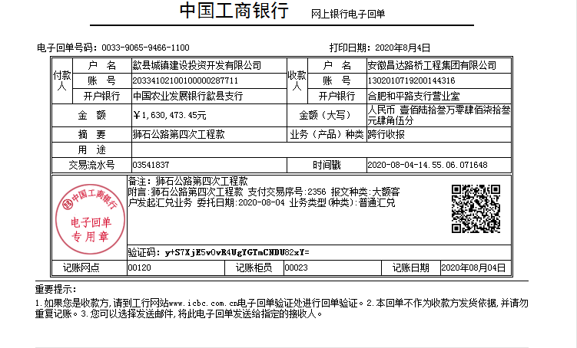
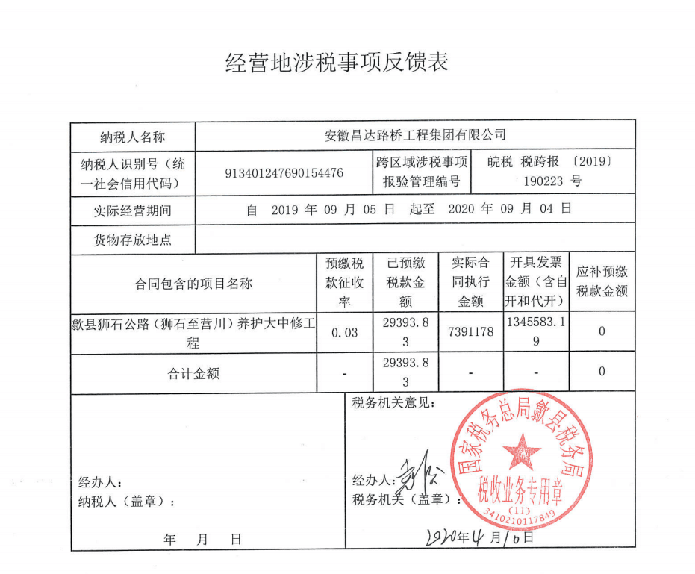

 |  |  |  |  |  |  |  | 0.96

5-1
工程款支付证书
工程名称 |  | 歙县狮石公路（狮石至营川）养护大中修工程 |  |  |  |  | 建设单位 |  | 歙县农村公路管理局 |  |  |  | ERP编号 |  | 10751 | 档案编号 |  | CD2018-106
合同金额 |  | 7,391,178.00 |  |  | 中标时间 | 2018-12-14 | 已提供工程资料 |  | 中标书、施工合同、辅助协议、项目经理变更及委托代建合同原件、交工证书、终结结算承诺书、审计 |  |  |  | 保存地址 |  | 合肥 | 责任单位 |  | 第十大区安徽省
决算金额 |  | 6,210,226.24 |  |  | 决算时间 |  | 项目部印章 |  | 有，已销毁 |  |  |  | 施工人 |  | 张远林18355991025 | 区域责任人 | 施迎东 | 省办负责人 | 施迎东
序号 | 经营填写 |  |  |  |  | 工程填写 | 经营填写 |  |  | 财务填写 | 经营、工程、质安填写 |  | 区域负责人 |  | 申请部门填写财务核对 |  |  | 本次支付 金额 | 剩余款项
 | 到款情况 |  |  |  |  |  | 暂列金 |  |  | 代缴税金 | 其他扣款 |  | 预留款 |  | 成本票
 | 日期 | 工程款金额 | 周转金金额 | 到款银行 | 到款账户 | 完成进度 | 比例 | 金额 | 备注 | 金额 | 金额 | 备注 | 金额 | 备注 | 供货单位 | 合同额 | 成本票额
1 | 2019-03-26 |  | 31437.00 | 徽行太湖路支行 | 1020501021000416507 |  |  |  |  |  |  |  |  |  | 中国人寿财产保险股份有限公司黄山市中心支公司 |  | 31,437.00 | 31,437.00
2 | 2019-03-27 |  | 100000.00 | 徽行太湖路支行 | 1020501021000416507 |  |  |  |  |  |  |  |  |  | 安徽精强新材料有限公司 | 465,000.00 | 379,905.00 | 100,000.00
3 | 2019-04-19 |  | 100000.00 | 徽行太湖路支行 | 1020501021000416507 |  |  |  |  |  |  |  |  |  | 安徽精强新材料有限公司 | 465,000.00 | 379,905.00 | 100,000.00
4 | 2019-08-14 |  | 325040.00 | 徽行太湖路支行 | 1020501021000416507 |  |  |  |  |  |  |  |  |  | 冠县辉达交通设施有限公司 | 325,040.00 |  | 325,040.00
5 | 2019-08-30 | 1405383.17 |  | 中行 | 175202745165 |  | 2.5% | 35,135.00 |  | 21832 | 9,500.00 | 19年5月13日外经证办理500元，建造师占用费1500/月，工期180日历天，共9000元 |  |  | 黄山新洲建设集团有限公司歙县分公司-劳务 开户行：安徽歙县农村商业银行股份有限公司 账号：20000478834710300000091 | 2,071,863.82 | 350,000.00 | 278,625.88
 |  |  | -31437.00 | 王文菊-建行屯溪黄山黎阳支行 | 6217 0017 1000 4885 189 |  |  |  |  |  |  |  |  |  | 刘日成 开户行：歙县农商行王村支行 账号：6215508413400014528 | 90,000.00 | 90,000.00 | 90000.00
 |  |  | -200000.00 | 王文菊-建行屯溪黄山黎阳支行 | 6217 0017 1000 4885 189 |  |  |  |  |  |  |  |  |  | 歙县长陔学良建筑机械服务中心-石子 开户行：安徽歙县农村商业银行股份有限公司 账号：20010011428366600000014 | 600,000.00 | 600,000.00 | 300000.00
 |  |  |  |  |  |  |  |  |  |  |  |  |  |  | 黄山市龙闯商贸有限公司-水泥 开户行：黄山屯溪农村商业银行股份有限公司 账号：20000550121710300000147 | 400,005.00 | 400,005.00 | 400,005.00
 |  |  |  |  |  |  |  |  |  |  |  |  |  |  | 黄山新洲建设集团有限公司歙县分公司-劳务 开户行：安徽歙县农村商业银行股份有限公司 账号：20000478834710300000091 | 2,071,863.82 | 350,000.00 | 38,848.29
6 | 2019-11-15 | 1618560.19 |  | 中行 | 175202745165 |  | 2.5% | 40,465.00 |  | 25,143.00 | 500.00 | 2019.9.5外经证 | 20,786.36 | 暂扣 | 黄山新洲建设集团有限公司歙县分公司-劳务 开户行：安徽歙县农村商业银行股份有限公司 账号：20000478834710300000091 | 2,071,863.82 | 437,125.83 | 437,125.83
 |  |  | -325040.00 | 钱彬-农行丁桥支行 | 6228 4303 2964 1741 370 |  |  |  |  |  |  |  |  |  | 歙县小川俊位建材销售经营部-碎石款 开户行：安徽歙县嘉银村镇银行 账号：3080 2010 0100 0055 334 | 769,500.00 | 769,500.00 | 769,500.00
7 | 2020-01-22 | 1345583.19 |  | 中行 | 175202745165 |  | 2.5% | 33,640.00 |  | 21,530.00 | 550.00 |  | -20,786.36 | 退上次暂扣 | 黄山新洲建设集团有限公司歙县分公司-劳务 开户行：安徽歙县农村商业银行股份有限公司 账号：20000478834710300000091 | 2,071,863.82 | 336,395.00 | 336,395.00
 |  |  |  |  |  |  |  |  |  | 1.6%企税 | -550.00 | 转账费已转黄会计 |  |  | 安徽精强新材料有限公司-水泥 开户行：黄山徽州农村商业银行营业部 账号：2000 0298 2732 1030 0000 034 | 465,000.00 | 379,905.00 | 179,905.00
 |  |  |  |  |  |  |  |  |  |  |  |  |  |  | 歙县长陔学良建筑机械服务中心-石子 开户行：安徽歙县农村商业银行股份有限公司 账号：20010011428366600000014 | 600,000.00 | 600,000.00 | 281,880.00
 |  |  |  |  |  |  |  |  |  |  |  |  |  |  | 黄山益诚建筑工程有限公司-机械租赁 开户行：安徽歙县农村商业银行王村支行 账号：2001 0009 9590 6660 0000 011 | 42,000.00 | 42,000.00 | 42,000.00
 |  |  |  |  |  |  |  |  |  |  |  |  |  |  | 黄山市龙闯商贸有限公司-水泥 开户行：黄山屯溪农村商业银行股份有限公司 账号：20000550121710300000147 | 328,000.00 | 328,000.00 | 328,000.00
 |  |  |  |  |  |  |  |  |  |  |  |  |  |  | 江小兰-水泥（歙县八村香香建材店法人户） 开户行：安徽歙县农村商业银行王村支行 账号：1004 0235 4896 1000 0000 024 | 50,000.00 | 50,000.00 | 50,000.00
8 | 2020-08-04 | 1630473.45 |  | 工行 | 1302 0107 9200 1443 16 |  | 2.5% | 46,487.25 | 扣除全部管理费 | 31,151.59 | 750.00 | 转账费 |  |  | 黄山新洲建设集团有限公司歙县分公司-劳务 开户行：安徽歙县农村商业银行股份有限公司 账号：20000478834710300000091 | 1,555,745.00 |  | 396,891.16
 |  |  |  |  |  |  |  |  |  |  |  |  |  |  | 歙县长陔学良建筑机械服务中心-水泥 开户行：安徽歙县农村商业银行股份有限公司 账号：20010011428366600000014 | 427,750.00 | 427,750.00 | 427,750.00
 |  |  |  |  |  |  |  |  |  |  |  |  |  |  | 黄山益诚建筑工程有限公司-机械租赁 开户行：安徽歙县农村商业银行王村支行 账号：2001 0009 9590 6660 0000 011 |  |  | 298,748.00
 |  |  |  |  |  |  |  |  |  |  |  |  |  |  | 歙县长陔学良建筑机械服务中心-石子 开户行：安徽歙县农村商业银行股份有限公司 账号：20010011428366600000014 |  |  | 18,120.00
 |  |  |  |  |  |  |  |  |  |  |  |  |  |  | 田洪菁-水泥 开户行：建行歙县支行 账号：6217 0017 1000 3458 343 |  |  | 194,000.00
 |  |  |  |  |  |  |  |  |  |  |  |  |  |  | 歙县利红机械租赁服务部-安全用品 开户行：中国银行歙县支行 账号：185 755 322 869 |  |  | 137,135.00
 |  |  |  |  |  |  |  |  |  |  |  |  |  |  | 歙县利红机械租赁服务部-机械租赁 开户行：中国银行歙县支行 账号：185 755 322 869 |  |  | 172,460.00
9 | 2022-03-28 | 210226.00 |  | 中行 | 1752 5719 0682 |  |  | 0.00 |  |  | 150.00 | 转账费 |  |  | 张远林-退税 开户行： 账号： |  |  | 142,217.16
 |  |  |  |  |  |  |  |  |  |  |  |  |  |  | 黄山新洲建设集团有限公司歙县分公司-劳务 开户行：安徽歙县农村商业银行股份有限公司 账号：20000478834710300000091 | 1,555,745.00 | 1,555,745.00 | 67,858.84
合计 |  | 6210226 | 0.00 |  |  |  | - | 155,727.25 |  | 99,656.59 | 10,900.00 | - | 0.00 | - | - |  |  | 5,943,942.16 | 0.00
本次结算、支付明细 |  | 应支付金额 |  |  | 210126.00 |  | 本次支付金额 |  |  |  |  | 小写 | 210,126.00
 |  | 已支付金额 |  |  | 0.00 |  |  |  |  |  |  | 大写 | RMB210126
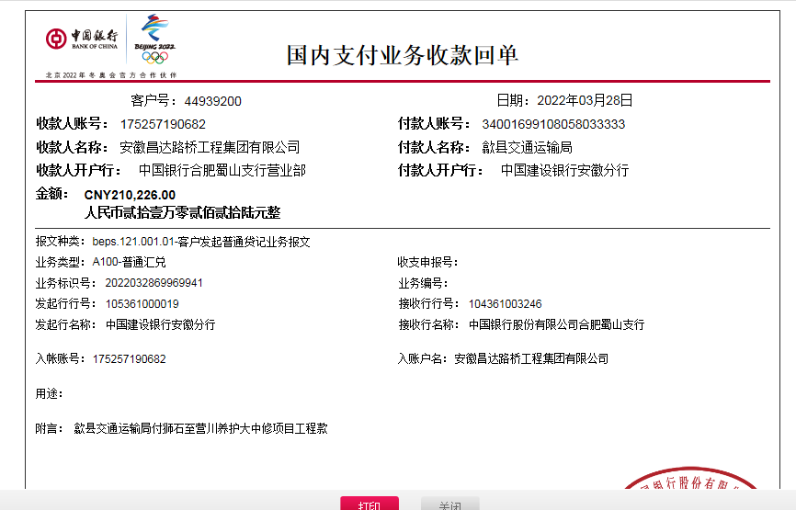

 |  |  |  |  |  |  |  | 1.00

